ergonomie
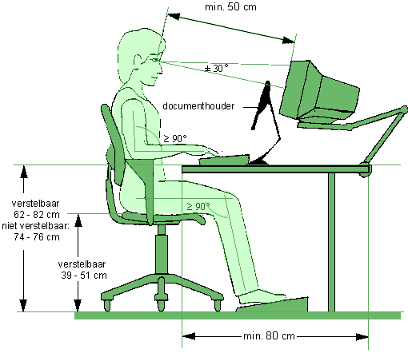
Ergonomie

Wat te doen bij brand
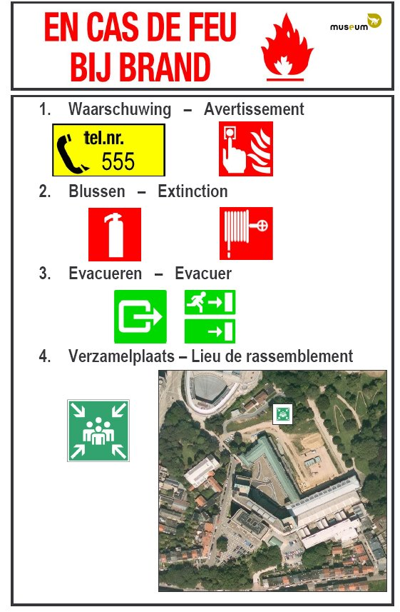
Wat te doen bij brand

